包2 专家楼
附件1
包2：专家楼空调报废处置服务清单
序号 | 楼宇 | 房间数 | 项目 | 参考图片 | 单位 | 数量 | 处置要求 | 拆除时间
1 | 专家楼 2-4层 | 55间 | 空调（格力/2018年安装） | 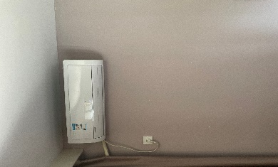 | 台 | 55 | 拆除并回收 | 接学校通知进场并在限期内完成拆除并清运出校园，拆除后及时清扫干净交付。中标后须缴纳10000元履约保证金，验收后无息退回。

